エビデンス
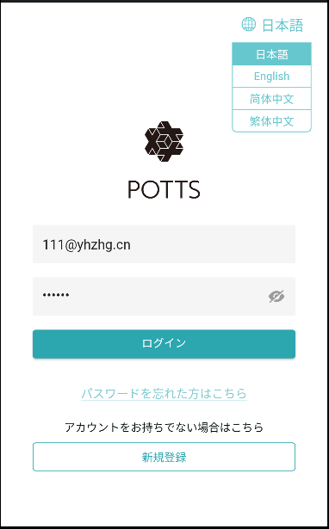
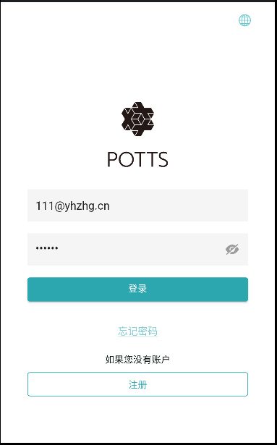
１、画面初期化

2、ログイン
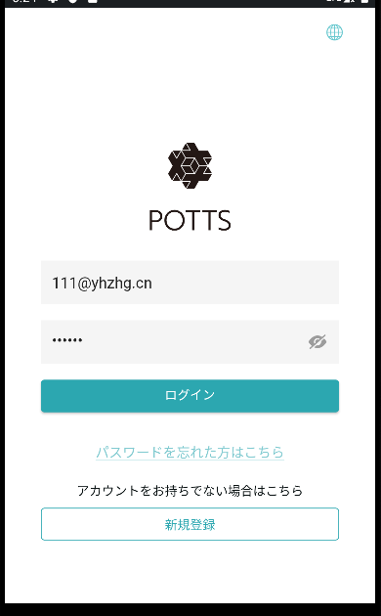

ユーザー名とパスワードを入力してログインをクリックすると、トップページにジャンプします。

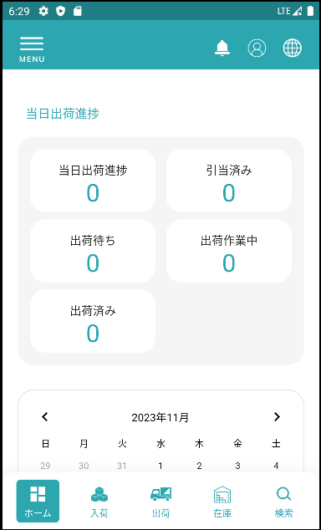

3，パスワード忘れる
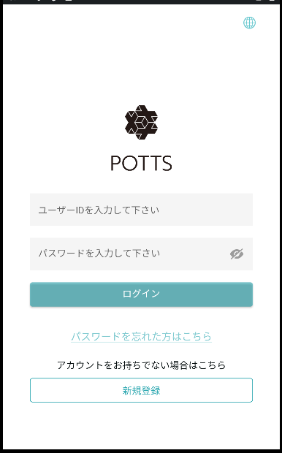

4，emailを送ります
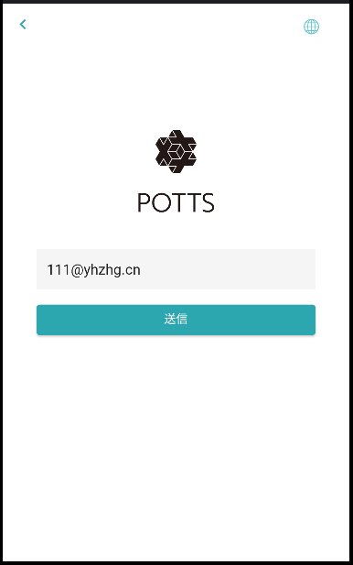

入力したemailアドレスにリセット用のemailを送ります。リセット用のemailをクリックすると、パスワードの再設定画面に遷移します。

5，パスワード再設定
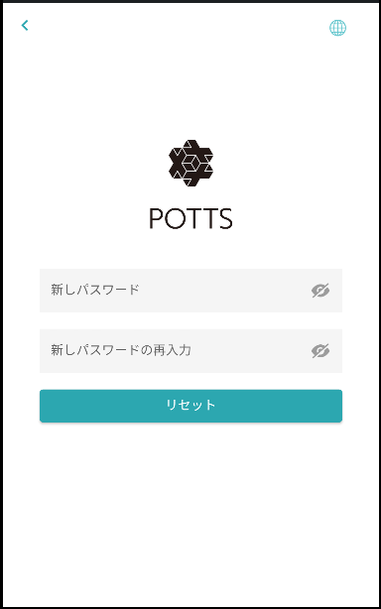

新しいパスワードを入力します

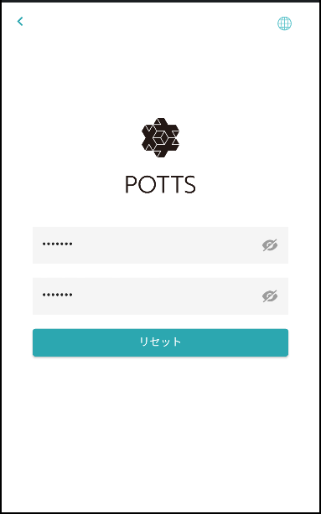

パスワードをリセットする

6，多言語です

多言語選択です

